2.Pivot vc
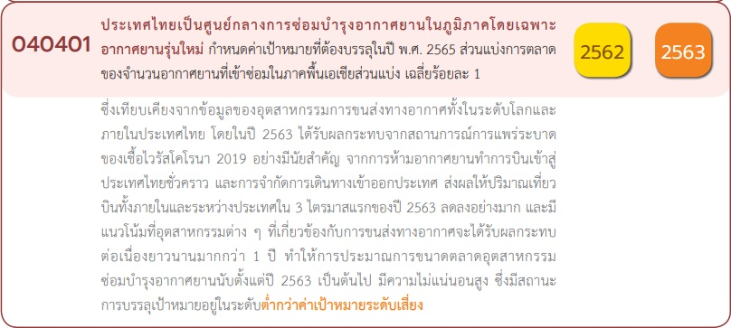
 |  |  |  |  | หมายเหตุ การประเมินความสอดคล้องของโครงการกับปัจจัยเป็นการดำเนินการเบื้องต้น สำหรับใช้เป็นข้อมูลประกอบการจัดทำโครงการสำคัญ
Count of ชื่อโครงการ / การดำเนินงาน | ปีงบประมาณ
นับจำนวน vc | 2562 | 2563 | 2565 | Grand Total
040401V00 |  | 1 |  | 1
040401F00 |  | 1 |  | 1
040401V01
040401F0101
040401F0102
040401F0103
040401V02 | 1 | 2 | 1 | 4
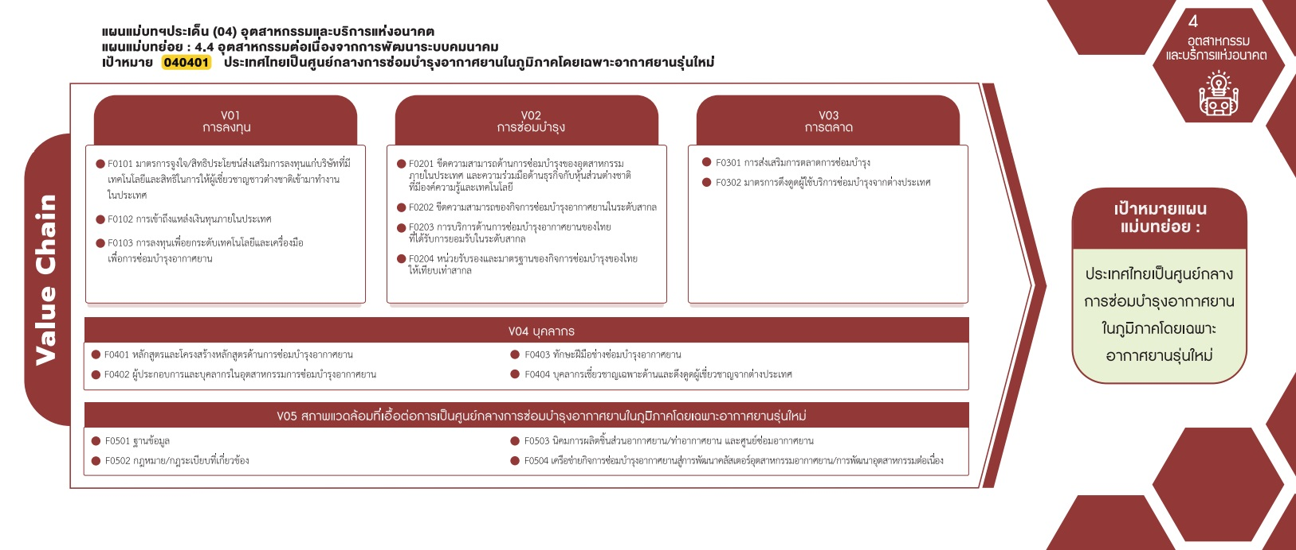
040401F0201
040401F0202 |  | 1 |  | 1
040401F0203
040401F0204 | 1 | 1 | 1 | 3
( 0 โครงการ)
040401V03 | 1 |  |  | 1
( 0 โครงการ)
( 0 โครงการ)
( 1 โครงการ)
040401F0301
( 0 โครงการ)
( 1 โครงการ)
040401F0302 | 1 |  |  | 1
( 0 โครงการ)
( 0 โครงการ)
040401V04 | 2 | 2 | 4 | 8
( 3 โครงการ)
รวม 1 โครงการ
040401F0401 | 2 | 1 | 2 | 5
รวม 0 โครงการ
รวม 4 โครงการ
040401F0402 |  |  | 1 | 1
040401F0403 |  |  | 1 | 1
( 1 โครงการ)
( 5 โครงการ)
( 1 โครงการ)
( 1 โครงการ)
รวม 8 โครงการ
040401F0404 |  | 1 |  | 1
040401V05
( 0 โครงการ)
( 0 โครงการ)
040401F0501
( 0 โครงการ)
( 0 โครงการ)
040401F0502
รวม 0 โครงการ
040401F0503
040401F0504
Grand Total | 4 | 5 | 5 | 14
มีโครงการที่ไม่สอดคล้องกับองค์ประกอบและปัจจัยใดของเป้าหมายแผนแม่บทย่อย
จำนวน 1 โครงการ

4.รวม
ชื่อโครงการ / การดำเนินงาน | link | สถานะ | วันที่เริ่มต้นโครงการ | วันที่สิ้นสุดโครงการ | ปีงบประมาณ | หน่วยงานระดับกรมหรือเทียบเท่า | หน่วยงานระดับกระทรวงหรือเทียบเท่า | ประเภทโครงการ | องค์ประกอบ | ปัจจัย
โครงการค่าใช้จ่ายในการพัฒนามาตรฐานยานยนต์ไฟฟ้า | โครงการค่าใช้จ่ายในการพัฒนามาตรฐานยานยนต์ไฟฟ้า | อนุมัติแล้ว | ตุลาคม 2561 | กันยายน 2562 | 2562 | สำนักงานมาตรฐานผลิตภัณฑ์อุตสาหกรรม | กระทรวงอุตสาหกรรม |  | 040401V03 | 040401F0302
โครงการส่งเสริมการผลิตยานยนต์ไฟฟ้าในประเทศไทย2562 | โครงการส่งเสริมการผลิตยานยนต์ไฟฟ้าในประเทศไทย2562 | อนุมัติแล้ว | ตุลาคม 2561 | กันยายน 2562 | 2562 | สำนักงานมาตรฐานผลิตภัณฑ์อุตสาหกรรม | กระทรวงอุตสาหกรรม |  | 040401V02 | 040401F0204
โครงการอบรมหลักสูตรพื้นฐานอากาศยานแบบโบอิ้ง737-600/700/800/900(ค่าลงทะเบียนฝึกอบรม) | โครงการอบรมหลักสูตรพื้นฐานอากาศยานแบบโบอิ้ง737-600/700/800/900(ค่าลงทะเบียนฝึกอบรม) | อนุมัติแล้ว | มกราคม 2562 | มกราคม 2562 | 2562 | มหาวิทยาลัยเทคโนโลยีราชมงคลธัญบุรี | กระทรวงการอุดมศึกษาวิทยาศาสตร์วิจัยและนวัตกรรม |  | 040401V04 | 040401F0401
หลักสูตรฝึกอบรมระยะสั้นด้านการซ่อมบำรุงอากาศยานสำหรับผู้ทำงานด้านการซ่อมบำรุงอากาศยานตามมาตรฐานEASA | หลักสูตรฝึกอบรมระยะสั้นด้านการซ่อมบำรุงอากาศยานสำหรับผู้ทำงานด้านการซ่อมบำรุงอากาศยานตามมาตรฐานEASA | อนุมัติแล้ว | มีนาคม 2562 | กรกฎาคม 2562 | 2562 | มหาวิทยาลัยเทคโนโลยีราชมงคลธัญบุรี | กระทรวงการอุดมศึกษาวิทยาศาสตร์วิจัยและนวัตกรรม |  | 040401V04 | 040401F0401
โครงการส่งเสริมการผลิตยานยนต์ไฟฟ้าในประเทศไทยและศูนย์ทดสอบยานยนต์และยางล้อแห่งชาติ | โครงการส่งเสริมการผลิตยานยนต์ไฟฟ้าในประเทศไทยและศูนย์ทดสอบยานยนต์และยางล้อแห่งชาติ | อนุมัติแล้ว | ตุลาคม 2562 | มิถุนายน 2564 | 2563 | สำนักงานมาตรฐานผลิตภัณฑ์อุตสาหกรรม | กระทรวงอุตสาหกรรม |  | 040401V02 | 040401F0204
โครงการปรับปรุงเส้นทางคมนาคมเพื่อสนับสนุนการเกษตรงบประมาณยี่สิบล้านบาทถ้วน | โครงการปรับปรุงเส้นทางคมนาคมเพื่อสนับสนุนการเกษตรงบประมาณยี่สิบล้านบาทถ้วน | อนุมัติแล้ว | ตุลาคม 2562 | กันยายน 2563 | 2563 | กรมทางหลวงชนบท | กระทรวงคมนาคม |  | 040401V00 | 040401F00
โครงการพัฒนาทักษะผู้สอนด้านการซ่อมบำรุงอากาศยานตามมาตรฐานEASAModule9,10และTraintheTrainer | โครงการพัฒนาทักษะผู้สอนด้านการซ่อมบำรุงอากาศยานตามมาตรฐานEASAModule9,10และTraintheTrainer | อนุมัติแล้ว | มกราคม 2563 | มกราคม 2563 | 2563 | มหาวิทยาลัยเทคโนโลยีราชมงคลธัญบุรี | กระทรวงการอุดมศึกษาวิทยาศาสตร์วิจัยและนวัตกรรม |  | 040401V04 | 040401F0404
การศึกษาความเหมาะสมของหลักสูตรสาขาอุตสาหกรรมการบริการการบินกับการเติบโตของอุตสาหกรรมการบินในประเทศไทย | การศึกษาความเหมาะสมของหลักสูตรสาขาอุตสาหกรรมการบริการการบินกับการเติบโตของอุตสาหกรรมการบินในประเทศไทย | อนุมัติแล้ว | เมษายน 2563 | เมษายน 2564 | 2563 | มหาวิทยาลัยเทคโนโลยีราชมงคลธัญบุรี | กระทรวงการอุดมศึกษาวิทยาศาสตร์วิจัยและนวัตกรรม |  | 040401V04 | 040401F0401
นิทรรศการมหกรรมงานวิจัยแห่งชาติฯ | นิทรรศการมหกรรมงานวิจัยแห่งชาติฯ | อนุมัติแล้ว | สิงหาคม 2563 | สิงหาคม 2563 | 2563 | มหาวิทยาลัยเทคโนโลยีราชมงคลกรุงเทพ | กระทรวงการอุดมศึกษาวิทยาศาสตร์วิจัยและนวัตกรรม |  | 040401V02 | 040401F0202
โครงการยกระดับมาตรฐานการทดสอบและรับรองการซ่อมบำรุงชิ้นส่วนในอุตสาหกรรมการบินและระบบอิเล็กทรอนิกส์ในสนามบิน | โครงการยกระดับมาตรฐานการทดสอบและรับรองการซ่อมบำรุงชิ้นส่วนในอุตสาหกรรมการบินและระบบอิเล็กทรอนิกส์ในสนามบิน | อนุมัติแล้ว | ตุลาคม 2564 | กันยายน 2565 | 2565 | สำนักงานพัฒนาวิทยาศาสตร์และเทคโนโลยีแห่งชาติ(พว.) | กระทรวงการอุดมศึกษาวิทยาศาสตร์วิจัยและนวัตกรรม | project65* | 040401V02 | 040401F0204
โครงการจัดตั้งศูนย์เครือข่ายการพัฒนาบุคลากรด้านการซ่อมบำรุงอากาศยาน | โครงการจัดตั้งศูนย์เครือข่ายการพัฒนาบุคลากรด้านการซ่อมบำรุงอากาศยาน | อนุมัติแล้ว | ตุลาคม 2564 | กันยายน 2569 | 2565 | สำนักงานพัฒนาเทคโนโลยีอวกาศและภูมิสารสนเทศ(องค์การมหาชน)(สทอภ.) | กระทรวงการอุดมศึกษาวิทยาศาสตร์วิจัยและนวัตกรรม | project65 | 040401V04 | 040401F0401
โครงการพัฒนาทักษะฝีมือช่างซ่อมบำรุงอากาศยานสู่ผู้เชี่ยวชาญเฉพาะทางด้านอิเล็กทรอนิกส์อากาศยาน | โครงการพัฒนาทักษะฝีมือช่างซ่อมบำรุงอากาศยานสู่ผู้เชี่ยวชาญเฉพาะทางด้านอิเล็กทรอนิกส์อากาศยาน | อนุมัติแล้ว | ตุลาคม 2564 | กันยายน 2565 | 2565 | มหาวิทยาลัยเทคโนโลยีราชมงคลธัญบุรี | กระทรวงการอุดมศึกษาวิทยาศาสตร์วิจัยและนวัตกรรม | project65 | 040401V04 | 040401F0403
โครงการพัฒนาองค์ความรู้ผู้ประกอบการและบุคลากรในอุตสาหกรรมการซ่อมบำรุงอากาศยานตามมาตรฐานEASACategoryA1B1.1และB2 | โครงการพัฒนาองค์ความรู้ผู้ประกอบการและบุคลากรในอุตสาหกรรมการซ่อมบำรุงอากาศยานตามมาตรฐานEASACategoryA1B1.1และB2 | อนุมัติแล้ว | ตุลาคม 2564 | กันยายน 2565 | 2565 | มหาวิทยาลัยเทคโนโลยีราชมงคลธัญบุรี | กระทรวงการอุดมศึกษาวิทยาศาสตร์วิจัยและนวัตกรรม | project65 | 040401V04 | 040401F0402
โครงการพัฒนาหลักสูตรวิศวกรรมศาสตรบัณฑิตสาขาวิศวกรรมอิเล็กทรอนิกส์อากาศยาน | โครงการพัฒนาหลักสูตรวิศวกรรมศาสตรบัณฑิตสาขาวิศวกรรมอิเล็กทรอนิกส์อากาศยาน | อนุมัติแล้ว | ตุลาคม 2564 | กันยายน 2565 | 2565 | มหาวิทยาลัยเทคโนโลยีราชมงคลธัญบุรี | กระทรวงการอุดมศึกษาวิทยาศาสตร์วิจัยและนวัตกรรม | project65 | 040401V04 | 040401F0401
จากข้อมูลในระบบไม่มีโครงการที่เชื่อมโยงกับองค์ประกอบและปัจจัยเหล่านี้
 |  |  |  |  |  |  |  |  | 040401V01 | 040401F0101
 |  |  |  |  |  |  |  |  | 040401V01 | 040401F0102
 |  |  |  |  |  |  |  |  | 040401V01 | 040401F0103
 |  |  |  |  |  |  |  |  | 040401V02 | 040401F0201
 |  |  |  |  |  |  |  |  | 040401V02 | 040401F0203
 |  |  |  |  |  |  |  |  | 040401V03 | 040401F0301
 |  |  |  |  |  |  |  |  | 040401V05 | 040401F0501
 |  |  |  |  |  |  |  |  | 040401V05 | 040401F0502
 |  |  |  |  |  |  |  |  | 040401V05 | 040401F0503
 |  |  |  |  |  |  |  |  | 040401V05 | 040401F0504

โครงการที่ปรากฎเป็นโครงการที่ผ่านการอนุมัติจากผู้บริหาร (M7) ของหน่วยงานเท่านั้น
 |  |  |  |  |  |  |  | * หมายถึง โครงการสำคัญ 65 ที่ผ่านการคัดเลือก และอยู่ใน 571 โครงการ | รวม 14 | ไม่มี vc 8 โครงการ

